Hoja1
 |  | RECIBO
 |  |  |  |  |  |  |  |  | N°:208

 |  |  |  |  |  | Mendoza | ,
LIQUIDACIÓN DE PAGO |  | Percibido por los conceptos indicados al margen.
Concepto | Importe |  | Recibí(mos) de |  | Sr. | Reveco José , DNI 5523577
ServicioDomiciliario | 80,000.00
 |  |  | Con domicilio en |  |  | Calle Santa Fé, Lote 191, B° Virgen del Carmen, Malargüe.

 |  |  | La cantidad de | OCHENTA MIL PESOS

 |  |  | En concepto de pago en efectivo por ServicioDomiciliario

 |  |  | Según el siguiente detalle: |  |  |  |  | Efectivo por: | $ 80,000.00

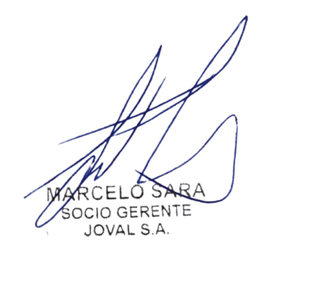
Sub-total | 80,000.00 |  | Observaciones:

TOTAL | 80,000.00
 |  |  |  |  |  |  |  |  | TOTAL | $ 80,000.00
 |  |  | Firma y aclaración

